Sheet1
Matrix A |  |  |  |  |  |  |  |  |  |  |  |  |  |  |  | Determinante
CRITERIOS | urgencia | ECQ | NPS | Detentor | Risco TX | RFW | Tipo Infra | Capacidade | Comercial | Corporativo | Obrigações | GSBI | Demanda Sazonal | SOMA | Pesos | 32.33 | Option A | Score A | Score B | Option B |  | urgencia | ECQ | NPS | Detentor | Risco TX | RFW | Tipo Infra | Capacidade | Comercial | Corporativo | Obrigações | GSBI | Demanda Sazonal
urgencia | 1 | 5 | 5 | 7 | 7 | 7 | 7 | 8 | 9 | 9 | 2 | 5 | 5 | 77.0 | 18.8% |  |  |  |  |  | SITE INTERIOR PIAUI | 0 | 0 | 0 |  |  |  |  |  |  |  | 100
ECQ | 0.2 | 1 | 0.5 | 5 | 5 | 5 | 5 | 9 | 0.25 | 0.2 | 0.11111111111 | 9 | 3 | 43.3 | 10.5% |  |  |  |  |  | SITE SALVADOR | 50 | 100 |  |  |  |  |  |  |  |  | 0
NPS | 0.2 | 2 | 1 | 5 | 5 | 5 | 5 | 9 | 0.25 | 0.2 | 0.11111111111 | 9 | 4 | 45.8 | 11.2%
Detentor | 0.14285714286 | 0.2 | 0.2 | 1 | 1 | 0.5 | 1 | 0.5 | 0.2 | 0.2 | 0.125 | 1 | 0.5 | 6.6 | 1.6%
Risco TX | 0.14285714286 | 0.2 | 0.2 | 1 | 1 | 1 | 3 | 1 | 0.33333333333 | 0.33333333333 | 0.14285714286 | 1 | 0.5 | 9.9 | 2.4%
RFW | 0.14285714286 | 0.2 | 0.2 | 2 | 1 | 1 | 1 | 0.25 | 0.25 | 0.2 | 0.11111111111 | 1 | 0.5 | 7.9 | 1.9%
Tipo Infra | 0.14285714286 | 0.2 | 0.2 | 1 | 0.33333333333 | 1 | 1 | 0.25 | 0.25 | 0.2 | 0.11111111111 | 1 | 0.5 | 6.2 | 1.5%
Capacidade | 0.125 | 0.11111111111 | 0.11111111111 | 2 | 1 | 4 | 4 | 1 | 0.11111111111 | 0.11111111111 | 0.11111111111 | 1 | 0.5 | 14.2 | 3.5%
Comercial | 0.11111111111 | 4 | 4 | 5 | 3 | 4 | 4 | 9 | 1 | 1 | 0.33333333333 | 1 | 2 | 38.4 | 9.4%
Corporativo | 0.11111111111 | 5 | 5 | 5 | 3 | 5 | 5 | 9 | 1 | 1 | 0.5 | 9 | 9 | 57.6 | 14.0%
Obrigações | 0.5 | 9 | 6 | 8 | 7 | 9 | 9 | 9 | 3 | 2 | 1 | 9 | 9 | 81.5 | 19.9%
GSBI | 0.2 | 0.11111111111 | 0.11111111111 | 1 | 1 | 1 | 1 | 1 | 1 | 0.11111111111 | 0.11111111111 | 1 | 1 | 8.6 | 2.1%
Demanda Sazonal | 0.2 | 0.33333333333 | 0.25 | 2 | 2 | 2 | 2 | 2 | 0.5 | 0.11111111111 | 0.11111111111 | 1 | 1 | 13.5 | 3.3%
 |  |  |  |  |  |  |  |  |  |  |  |  |  | 410.4 | 100.0%
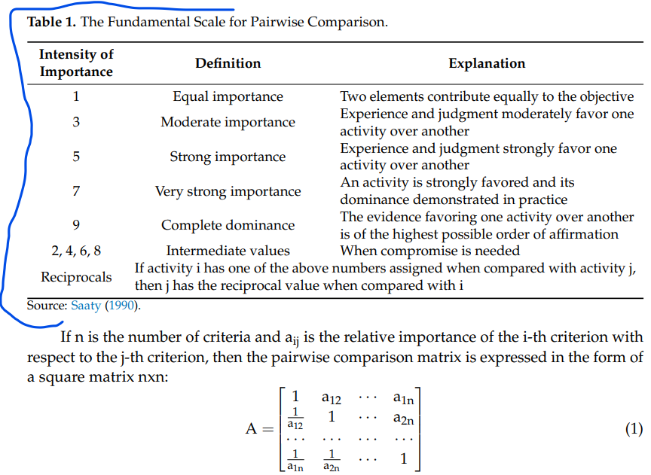
 |  |  |  |  |  |  |  |  |  |  |  |  |  |  |  | 0.20916666667
Option A | Score A | Score B | Option B |  |  |  |  |  |  |  |  |  |  |  |  |  |  |  | Score A | Score B
urgencia |  |  | ECQ |  |  |  |  |  |  |  |  |  |  |  |  |  |  |  | 5 | 1
urgencia |  |  | NPS |  |  |  |  |  |  |  |  |  |  |  |  |  |  |  | 5 | 1
urgencia |  |  | Detentor |  |  |  |  |  |  |  |  |  |  |  |  |  |  |  | 7 | 1
urgencia |  |  | Risco TX |  |  |  |  |  |  |  |  |  |  |  |  |  |  |  | 7 | 1
urgencia |  |  | RFW |  |  |  |  |  |  |  |  |  |  |  |  |  |  |  | 7 | 1
urgencia |  |  | Tipo Infra |  |  |  |  |  |  |  |  |  |  |  |  |  |  |  | 7 | 1
urgencia |  |  | Capacidade |  |  |  |  |  |  |  |  |  |  |  |  |  |  |  | 8 | 1
urgencia |  |  | Comercial |  |  |  |  |  |  |  |  |  |  |  |  |  |  |  | 4 | 1
urgencia |  |  | Corporativo |  |  |  |  |  |  |  |  |  |  |  |  |  |  |  | 4 | 1
urgencia |  |  | Obrigações |  |  |  |  |  |  |  |  |  |  |  |  |  |  |  | 3 | 1
urgencia |  |  | GSBI |  |  |  |  |  |  |  |  |  |  |  |  |  |  |  | 9 | 1
urgencia |  |  | Demanda Sazonal |  |  |  |  |  |  |  |  |  |  |  |  |  |  |  | 4 | 1
ECQ |  |  | NPS |  |  |  |  |  |  |  |  |  |  |  |  |  |  |  | 1 | 2
ECQ |  |  | Detentor |  |  |  |  |  |  |  |  |  |  |  |  |  |  |  | 5 | 1
ECQ |  |  | Risco TX |  |  |  |  |  |  |  |  |  |  |  |  |  |  |  | 5 | 1
ECQ |  |  | RFW |  |  |  |  |  |  |  |  |  |  |  |  |  |  |  | 5 | 1
ECQ |  |  | Tipo Infra |  |  |  |  |  |  |  |  |  |  |  |  |  |  |  | 5 | 1
ECQ |  |  | Capacidade |  |  |  |  |  |  |  |  |  |  |  |  |  |  |  | 9 | 1
ECQ |  |  | Comercial |  |  |  |  |  |  |  |  |  |  |  |  |  |  |  | 1 | 4
ECQ |  |  | Corporativo |  |  |  |  |  |  |  |  |  |  |  |  |  |  |  | 1 | 5
ECQ |  |  | Obrigações |  |  |  |  |  |  |  |  |  |  |  |  |  |  |  | 1 | 9
ECQ |  |  | GSBI |  |  |  |  |  |  |  |  |  |  |  |  |  |  |  | 9 | 1
ECQ |  |  | Demanda Sazonal |  |  |  |  |  |  |  |  |  |  |  |  |  |  |  | 3 | 1
NPS |  |  | Detentor |  |  |  |  |  |  |  |  |  |  |  |  |  |  |  | 5 | 1
NPS |  |  | Risco TX |  |  |  |  |  |  |  |  |  |  |  |  |  |  |  | 5 | 1
NPS |  |  | RFW |  |  |  |  |  |  |  |  |  |  |  |  |  |  |  | 5 | 1
NPS |  |  | Tipo Infra |  |  |  |  |  |  |  |  |  |  |  |  |  |  |  | 5 | 1
NPS |  |  | Capacidade |  |  |  |  |  |  |  |  |  |  |  |  |  |  |  | 9 | 1
NPS |  |  | Comercial |  |  |  |  |  |  |  |  |  |  |  |  |  |  |  | 1 | 4
NPS |  |  | Corporativo |  |  |  |  |  |  |  |  |  |  |  |  |  |  |  | 1 | 5
NPS |  |  | Obrigações |  |  |  |  |  |  |  |  |  |  |  |  |  |  |  | 1 | 9
NPS |  |  | GSBI |  |  |  |  |  |  |  |  |  |  |  |  |  |  |  | 9 | 1
NPS |  |  | Demanda Sazonal |  |  |  |  |  |  |  |  |  |  |  |  |  |  |  | 4 | 1
Detentor |  |  | Risco TX |  |  |  |  |  |  |  |  |  |  |  |  |  |  |  | 1 | 1
Detentor |  |  | RFW |  |  |  |  |  |  |  |  |  |  |  |  |  |  |  | 1 | 2
Detentor |  |  | Tipo Infra |  |  |  |  |  |  |  |  |  |  |  |  |  |  |  | 1 | 1
Detentor |  |  | Capacidade |  |  |  |  |  |  |  |  |  |  |  |  |  |  |  | 1 | 2
Detentor |  |  | Comercial |  |  |  |  |  |  |  |  |  |  |  |  |  |  |  | 1 | 5
Detentor |  |  | Corporativo |  |  |  |  |  |  |  |  |  |  |  |  |  |  |  | 1 | 5
Detentor |  |  | Obrigações |  |  |  |  |  |  |  |  |  |  |  |  |  |  |  | 1 | 8
Detentor |  |  | GSBI |  |  |  |  |  |  |  |  |  |  |  |  |  |  |  | 1 | 1
Detentor |  |  | Demanda Sazonal |  |  |  |  |  |  |  |  |  |  |  |  |  |  |  | 1 | 2
RFW |  |  | Risco TX |  |  |  |  |  |  |  |  |  |  |  |  |  |  |  | 1 | 1
RFW |  |  | Tipo Infra |  |  |  |  |  |  |  |  |  |  |  |  |  |  |  | 1 | 1
RFW |  |  | Capacidade |  |  |  |  |  |  |  |  |  |  |  |  |  |  |  | 1 | 4
RFW |  |  | Comercial |  |  |  |  |  |  |  |  |  |  |  |  |  |  |  | 1 | 4
RFW |  |  | Corporativo |  |  |  |  |  |  |  |  |  |  |  |  |  |  |  | 1 | 5
RFW |  |  | Obrigações |  |  |  |  |  |  |  |  |  |  |  |  |  |  |  | 1 | 9
RFW |  |  | GSBI |  |  |  |  |  |  |  |  |  |  |  |  |  |  |  | 1 | 1
RFW |  |  | Demanda Sazonal |  |  |  |  |  |  |  |  |  |  |  |  |  |  |  | 1 | 2
Risco TX |  |  | Tipo Infra |  |  |  |  |  |  |  |  |  |  |  |  |  |  |  | 3 | 1
Risco TX |  |  | Capacidade |  |  |  |  |  |  |  |  |  |  |  |  |  |  |  | 2 | 1
Risco TX |  |  | Comercial |  |  |  |  |  |  |  |  |  |  |  |  |  |  |  | 1 | 3
Risco TX |  |  | Corporativo |  |  |  |  |  |  |  |  |  |  |  |  |  |  |  | 1 | 3
Risco TX |  |  | Obrigações |  |  |  |  |  |  |  |  |  |  |  |  |  |  |  | 1 | 7
Risco TX |  |  | GSBI |  |  |  |  |  |  |  |  |  |  |  |  |  |  |  | 1 | 1
Risco TX |  |  | Demanda Sazonal |  |  |  |  |  |  |  |  |  |  |  |  |  |  |  | 1 | 2
Tipo Infra |  |  | Capacidade |  |  |  |  |  |  |  |  |  |  |  |  |  |  |  | 1 | 4
Tipo Infra |  |  | Comercial |  |  |  |  |  |  |  |  |  |  |  |  |  |  |  | 1 | 4
Tipo Infra |  |  | Corporativo |  |  |  |  |  |  |  |  |  |  |  |  |  |  |  | 1 | 5
Tipo Infra |  |  | Obrigações |  |  |  |  |  |  |  |  |  |  |  |  |  |  |  | 1 | 9
Tipo Infra |  |  | GSBI |  |  |  |  |  |  |  |  |  |  |  |  |  |  |  | 1 | 1
Tipo Infra |  |  | Demanda Sazonal |  |  |  |  |  |  |  |  |  |  |  |  |  |  |  | 1 | 2
Capacidade |  |  | Comercial |  |  |  |  |  |  |  |  |  |  |  |  |  |  |  | 1 | 9
Capacidade |  |  | Corporativo |  |  |  |  |  |  |  |  |  |  |  |  |  |  |  | 1 | 9
Capacidade |  |  | Obrigações |  |  |  |  |  |  |  |  |  |  |  |  |  |  |  | 1 | 9
Capacidade |  |  | GSBI |  |  |  |  |  |  |  |  |  |  |  |  |  |  |  | 1 | 1
Capacidade |  |  | Demanda Sazonal |  |  |  |  |  |  |  |  |  |  |  |  |  |  |  | 1 | 2
Comercial |  |  | Corporativo |  |  |  |  |  |  |  |  |  |  |  |  |  |  |  | 1 | 1
Comercial |  |  | Obrigações |  |  |  |  |  |  |  |  |  |  |  |  |  |  |  | 1 | 3
Comercial |  |  | GSBI |  |  |  |  |  |  |  |  |  |  |  |  |  |  |  | 1 | 1
Comercial |  |  | Demanda Sazonal |  |  |  |  |  |  |  |  |  |  |  |  |  |  |  | 2 | 1
Corporativo |  |  | Obrigações |  |  |  |  |  |  |  |  |  |  |  |  |  |  |  | 1 | 2
Corporativo |  |  | GSBI |  |  |  |  |  |  |  |  |  |  |  |  |  |  |  | 9 | 1
Corporativo |  |  | Demanda Sazonal |  |  |  |  |  |  |  |  |  |  |  |  |  |  |  | 9 | 1
Obrigações |  |  | GSBI |  |  |  |  |  |  |  |  |  |  |  |  |  |  |  | 9 | 1
Obrigações |  |  | Demanda Sazonal |  |  |  |  |  |  |  |  |  |  |  |  |  |  |  | 9 | 1
GSBI |  |  | Demanda Sazonal |  |  |  |  |  |  |  |  |  |  |  |  |  |  |  | 1 | 1

Como combinar as avaliacoes
